Spark基础
 |  | Spark Sharing

一 | 程序的本质之一 ： 数据

 |  | 数据UI |  |  |  | 数据处理 |  | 数据存储

Spark

 |  | 疑问 ???

二 | 数据处理

 |  | Spark SQL |  |  | DataFrame
 |  |  |  |  | Dataset |  | RDD | 最终实际处理 | Array
 |  |  |  |  |  |  |  |  | List
 |  | Spark Streaming |  |  | Dstream |  |  |  | Map
 |  |  |  |  |  |  |  |  | Set
 |  |  |  |  |  |  |  |  | Queue
 |  |  |  |  |  |  |  |  | … …
 |  | 总结： 一句话，各种数据源转换成RDD，做数据逻辑处理

三 | 数据结构 RDD

 | Java数据结构 |  | Array
 |  |  | List
 |  |  | Map
 |  |  | Set
 |  |  | Queue
 |  |  | … …

 | Spark 数据结构 |  | RDD | 数据集
 |  |  | (Resilient Distributed Datasets) 弹性分布式数据集

 |  |  | RDD特性：略
 |  |  |  | 效率性
 |  |  |  | 容错性

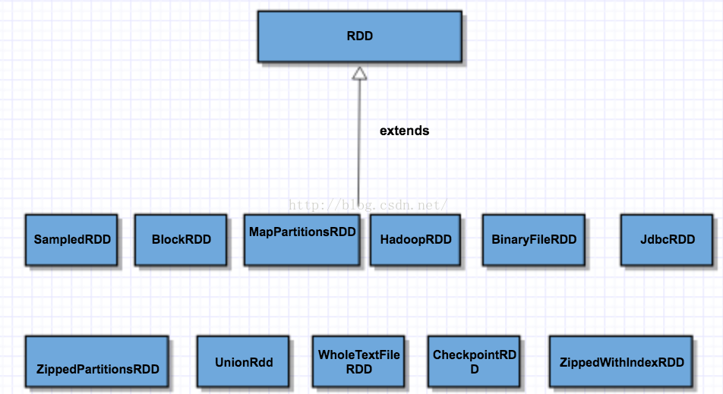
 |  | 数据源

 |  | HDFS
 |  | Kafka
 |  | Hbase
 |  | 本地存储文件
 |  | 内存数据集合
 |  | …

 |  | 总结：一句话，任何数据在Spark中都被转换为RDD

四 | RDD算子

 |  | 转换(Transformations) 算子

 |  |  | 返回一个新rdd
 |  |  | 一个rdd的不同分区可以存在不同节点上，transformation是可以并行的
 |  |  | 一个task对应一个rdd的块
 |  |  | transformation 操作是lazy的，不会马上执行，只有触发了Action算子时才会执行

 |  |  | 基础转换操作
 |  |  |  | repartition
 |  |  |  | map
 |  |  |  | mapPartitions
 |  |  |  | flatMap
 |  |  | 键值转换操作
 |  |  |  | partitionBy
 |  |  |  | mapValues
 |  |  |  | flatMapValues
 |  |  |  | reduceBykey
 |  |  |  | groupBykey
 |  |  |  | jion
 |  |  |  | union
 |  | 控制操作算子
 |  |  | cache
 |  |  | persist

 |  | 操作(Actions)算子
 |  |  | 返回值不是一个RDD, 是阶段性处理结果，或者最终结果
 |  |  | 集合行动操作
 |  |  |  | reduce
 |  |  |  | first
 |  |  |  | count
 |  |  |  | collect
 |  |  |  | loopup
 |  |  |  | foreach
 |  |  |  | countByKey

 |  |  | 存储操作
 |  |  |  | saveAsSequenceFile
 |  |  |  | saveAsSequenceFile
 |  |  |  | saveAsHadoopFile

 |  | 总结： 一句话，为数据处理提供了通用的方法，俗称API

spark 重要概念
大数据重要理念

 |  |  | 模块化
 |  |  | 并行化
 |  |  | 分治

Spark原理

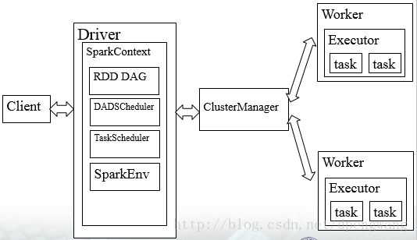

Spark Streaming

 |  |  | 即时数据源 |  | MQ |  | 即时数据处理 |  |  | 数据存储 |  | 数据展示

 |  |  | 各种log |  | Kafka |  | Spark Streaming |  |  | Hdfs |  | web 系统
 |  |  | Web系统 |  | ActiveMQ |  |  |  |  | Hbase
 |  |  | 终端 |  | 内存数据集 |  |  |  |  | MySql |  | kipana
 |  |  | … |  |  |  |  |  |  | ES
 |  |  | …

SparkSQL |  |  |  |  | 数据源 |  | 数据批处理 |  |  | 数据存储 |  | 数据展示

 |  |  |  |  | Hdfs |  | Spark SQL |  |  | Hdfs |  | web 系统
 |  |  |  |  | Habse |  |  |  |  | Hbase
 |  |  |  |  | log file |  |  |  |  | MySql |  | kipana
 |  |  |  |  | 内存数据集 |  |  |  |  | ES
 |  |  |  |  | …

 |  |  |  |  |  | 最终都转换成 |  | RDD
 |  |  |  |  |  |  |  | Partition

Dstream

 | Dstream 没有边界的集合，没有大小限制
 | RDD代表一段时间间隔的数据，空间的概念
 | Dstream在RDD的基础上增加了时间维度，时空的概念

RDD弹性：
 | 弹性：

 | RDD
 |  | partition |  | partition |  | partition
 |  |  | block |  | block |  | block
 |  |  | block |  | block
 |  |  | block |  | block
 |  |  | … |  | …

 | spark中的partition 是弹性分布式数据集RDD的最小单元
 | RDD是由分布在各个节点上的partition 组成的
 | partition 是指的spark在计算过程中，生成的数据在计算空间内最小单元
 | 同一份数据（RDD）的partition 大小不一，数量不定，是根据application里的算子和最初读入的数据分块数量决定的

 | block位于存储空间、partition 位于计算空间，
 | block的大小是固定的、partition 大小是不固定的，
 | block是有冗余的、不会轻易丢失，partition（RDD）没有冗余设计、丢失之后重新计算得到

Partition ： 分治理念

 | RDD 内部，如何表示并行计算的一个计算单元。 答案 Partition
 | RDD 分区的一个分配原则是：尽可能使得分区的个数，等于集群核心数目

 | 一个RDD可以看成是一个数组 |  |  |  |  | 1 | N |  | 1 | N | 1 | 1
 | 不过是分到各个分区，分布在不同的机器上，可并行处理 |  |  |  |  | job | Stage |  | Stage | task | task | Partition

 |  |  |  |  |  | 1 | N |  | 1 | N | 1 | N
 | 一个RDD有多个RDD分区 |  |  |  |  | Dstream | RDD |  | 数据源 | RDD | RDD | Partition
 | 一个RDD分区只在一个机器上
 | 一个机器可有多个RDD分区

容错： | RDD本身容错机制

 | 控制操作算子的容错机制
 |  | cache
 |  | persist

20180519实践课
问题驱动学习

 | 方法论讲的多

编程第一性原则

 | 类似、先有鸡，还是先有蛋的问题

 | 提供者 ： jar包、框架、服务等

 | 问题：
 |  | 1、提供者提供什么功能，使用者用什么功能
 |  | 2、使用者认为（感知）应该真么做，提供者就会有该功能

编码时要注意的几点经验

 | 效率 |  | 例
 |  | 少做事情 | 查询下推
 |  | 简单 | 巨大的数组求中值

 | 计算机思维 VS 人的思维
 |  |  | 10的阶乘

 | 虚拟机 |  | 内存模型

 | 23种设计模式
 |  | 生产者消费者
 |  | 命令

 | 通用解决方案
 |  | 池技术
 |  | 管道技术
 |  | 缓存技术
 |  | 负债均衡

 | 技巧与经验 |  | 10台服务器 是怎么共享session的
 |  |  | 换句话说，一个用户登录google,google是怎么记录用户session的

 | 算法
 |  | 多学习

Spark 多进程模型还是多线程模型

 |  | 简单的说Spark框架，虽然是多线程模型
 |  | 对于写业务代码的人来说是不涉及多线程的，Spark框架会处理好多线程部分
 |  | 原因是会增加业务复杂性，不符合编码工程学
 |  | 简单易用才是最好的
 |  | 但内存共享还是需要知道的
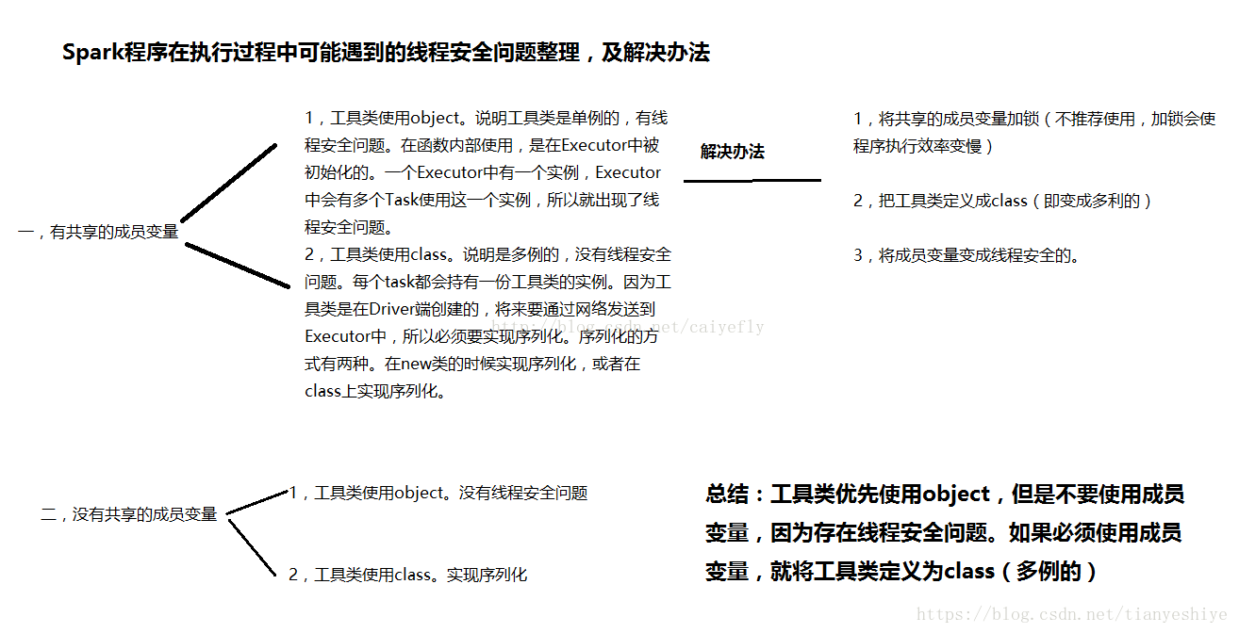

mapPartitions 与 map

 | SparkSql或DataFrame默认会对程序进行mapPartition的优化

实践

 | 1、分区

 | 2、排序

 | 3、逻辑处理

 | 4、结果输出

